Пропозиція_товари
 |  |  |  |  |  | Додаток №1 до Запиту
 | Форма цінової пропозиції

(Назва Учасника), надає свою пропозицію щодо участі у закупівлі офісні меблі.
Відомості про підприємство |  |  | Повне найменування учасника – суб’єкта господарювання
 |  |  | Ідентифікаційний код за ЄДРПОУ або реєстраційний номер облікової картки платника податків
 |  |  | Реквізити (адреса - юридична та фактична, телефон, факс, телефон для контактів, e-mail, розрахунковий рахунок)
Відомості про особу (осіб), які уповноважені представляти інтереси Учасника |  |  | (Прізвище, ім’я, по батькові, посада, контактний телефон).
Вартість доставки товару, завантажувально-розвантажувальні роботи, збірка на об’єкті в м.Київ, мають бути враховані у вартість товару. Учаснику необхідно торгову марку, виробника та детально зазначати технічні характеристики продукції у відповідності до параметрів та вимог технічного опису даної таблиці та обов’язково надати фото.

№ п/п | Технічні характеристики та опис |  |  |  | Кількість |  | Ціна, за одиницю, (з урахуванням всіх податків і зборів) * | Вартість, грн., (з урахуванням всіх податків і зборів) * | Термін виконання/ строк доставка

 | Найменування ТМЦ/робіт/послуг | Технічна характеристика (вказати модель (торгову марку), виробника, параметри та характеристики продукції ) | Пропозиція Найменування ТМЦ/робіт/послуг | Пропозиція Технічна характеристика (вказати модель (торгову марку), виробника, параметри та характеристики продукції, надати фото запропонованого товару ) | оодиниця виміру | кількість
1 | 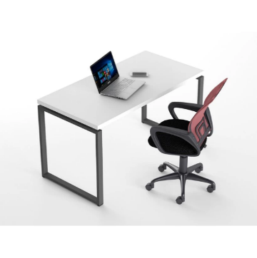 Стіл офісний 1200*680*750 | Стіл офісний 1200*680*750 (Д*Ш*В) Ніжки - прямокутні, металеві, колір чорний, цанга між боковинами, колір білий. Стільниця: товщина ДСП 25 мм. Колір білий. Торці облицьовані кромкою ПВХ (2 і 1 мм). Заглушка для проводів Ø 70мм, пластик, сіра темна Стільниця кріпиться до металевих траверсів, виготовленим з квадрат труби перетином 25х25 мм. Металеві опори столів виготовлені з труби перетином 57х23 мм, мають регульовані підп'ятники (діапазон - 10 мм). |  |  | шт | 18 |  | 0.00
2 | 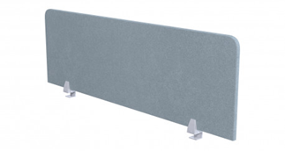 | Екран для столу 1200*680*750 (Д*Ш*В), Шумопоглинаючий; Тканина Lusso ls-11 (колір-сірий). Оббиті екрани виготовлені з ДСП товщиною 10 мм; Оббиті тканиною і мають заповнювач товщиною 4 мм з обох сторін. Кріплення для столу - метизи для кріплення; - перфорований профіль; - бічні тримачі з розширеною основою. |  |  | шт | 18 |  | 0.00
3 | Стіл офісний 1600*680*750 | Стіл офісний 1600*680*750 (Д*Ш*В) Ніжки - прямокутні, металеві, колір чорний, цанга між боковинами; Колір: білий. Стільниця товщина ДСП 25 мм. Колір білий. Торці облицьовані кромкою ПВХ (2 і 1 мм). Заглушка для проводів Ø 70мм, пластик, сіра темна Стільниця кріпиться до металевих траверсів, виготовленим з квадрат труби перетином 25х25 мм. Металеві опори столів виготовлені з труби перетином 57х23 мм, мають регульовані підп'ятники (діапазон - 10 мм). |  |  | шт | 4 |  | 0.00
4 | Екран для стола 1200*680*750 | Екран для столу: 1600*680*750 (Д*Ш*В); Шумопоглинаючий, Тканина Lusso ls-11 (колір-сірий). Оббиті екрани виготовлені з ДСП товщиною 10 мм, Оббиті тканиною і мають заповнювач товщиною 4 мм з обох сторін. Кріплення для столу - метизи для кріплення; - перфорований профіль; - бічні тримачі з розширеною основою. |  |  | шт | 4 |  | 0.00
5 | 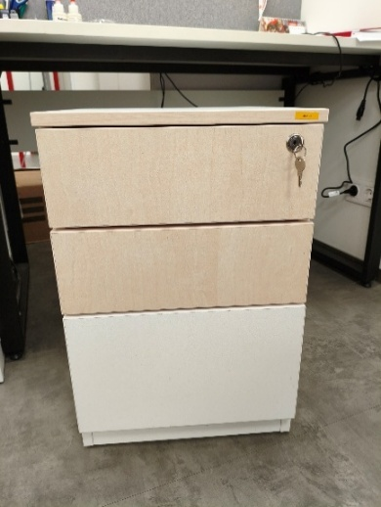 Тумба 400*500*600 | Тумба 400*500*600 (Д*Ш*В); Три шухляди, колір білий, замок центральний фронтальний + планка (3 стоп.ел.) Направляючий телескоп. 45мм L = 450mm MULLER PushOpen Ексцентрикова стяжка Rastex 15/18, цинк Hettich Дюбель, що загвинчується Twister під Rastex DU232 Hettich Шкант дерев'яний Бук 8х30 Заглушка самоклеюча на мініфікс Folmag, 320 білий гладкий (28 шт.) Ніжка меблева регульована М6, Ø 18 мм, h=26 мм Муфта оцинкована для ніжки меблевої М6 регульованої 10х13 |  |  | шт | 23 |  | 0.00
6 | 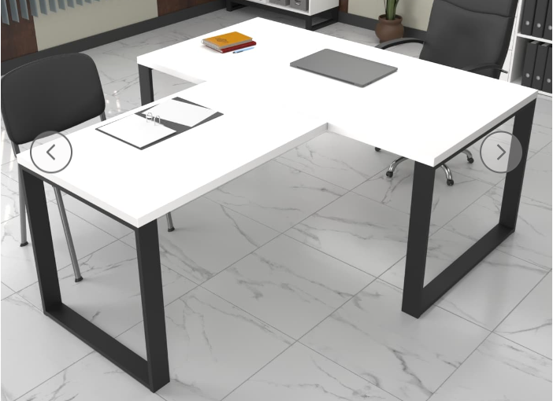 Стіл керівника 1600*800*750 з приставним столом 1200*680*750 | Стіл керівника 1600*800*750 (Д*Ш*В) з приставним столом 1200*680*750 (Д*Ш*В) Ніжки - прямокутні, металеві, колір чорний, цанга між боковинами, колір білий. Стільниця товщина ДСП 25 мм. Колір білий. Торці облицьовані кромкою ПВХ (2 і 1 мм). Стільниця кріпиться до металевих траверсів, виготовленим з квадрат труби перетином 25х25 мм. Металеві опори столів виготовлені з труби перетином 57х23 мм, мають регульовані підп'ятники (діапазон - 10 мм). |  |  | шт | 1 |  | 0.00
Всього вартість пропозиції, грн* |  |  |  |  |  |  | 0.00
* Товариство Червоного Хреста України є громадською неприбутковою організацією і просить надати максимальні знижки на товар, вказаний у ціновій пропозиції.
** Закупівля відбувається одним лотом
Умови оплати: _________________ (обовязково для заповнення, прописати )
Примітка: вартість одиниці продукції та загальну вартість пропозиції потрібно заповнювати у гривнях, зазначаючи цифрове значення, яке має не більше двох знаків після коми.
Ми погоджуємось, що всі витрати, пов’язані з доставкою товару, завантажувально-розвантажувальними роботами, збірка меблів на об’єкті, здійснюються за рахунок Постачальника за наданою адресою: м.Київ (точна адреса буде надана переможцю перед заключенням договору).
Ми погоджуємося та ознайомлені з умовами типового Договору ТЧХУ (Додаток №2 до Запиту).
Ми погоджуємося з умовами, що Замовник має право розділити дану закупівлю між декількома постачальниками за умови наявності більш вигідних умов на різні позиції.
Ми погоджуємося з умовами, що Ви можете відхилити нашу чи всі надані пропозиції, та розуміємо, що Ви не обмежені у прийнятті будь-якої іншої пропозиції з більш вигідними для Вас умовами.
Ми погоджуємось зафіксувати цінову пропозицію протягом 90 календарних днів з моменту подачі
Подаючи свою пропозицію ми підтверджуємо повну комплектацію та відповідність умовам зазначеним в Запиті.
Учасники повинні надсилати цінові пропозиції з підписом і печаткою (за наявності)

 | Керівник організації/ФОП:____________________________ ( ____________________)
 | МП підпис ПІБ

